EVD_FIN 09-01
Test Case ID | FIN09-01
Test Case Summary | Lakukan Entry Release

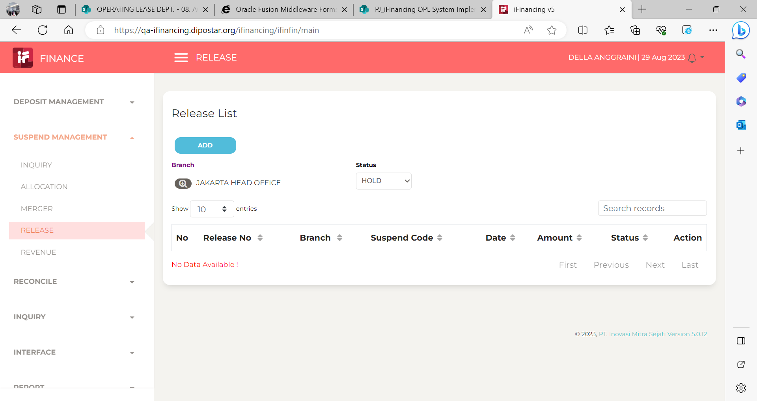
Step # | Test Evidence | Re-Test Evidence (if found Bug/Issue)
1

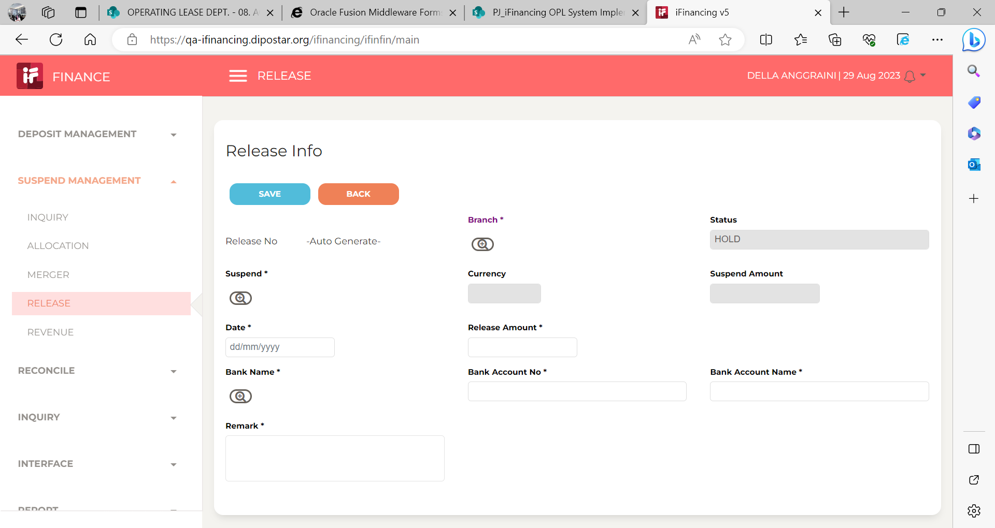
2

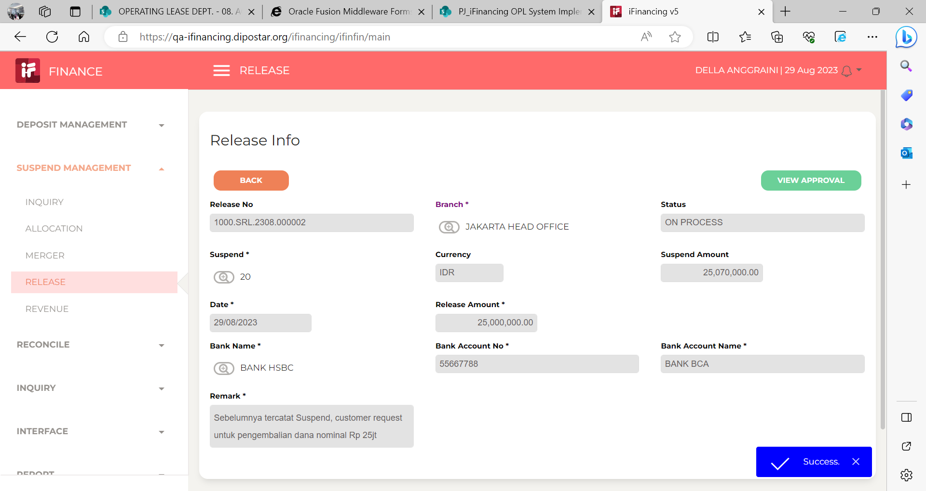
3

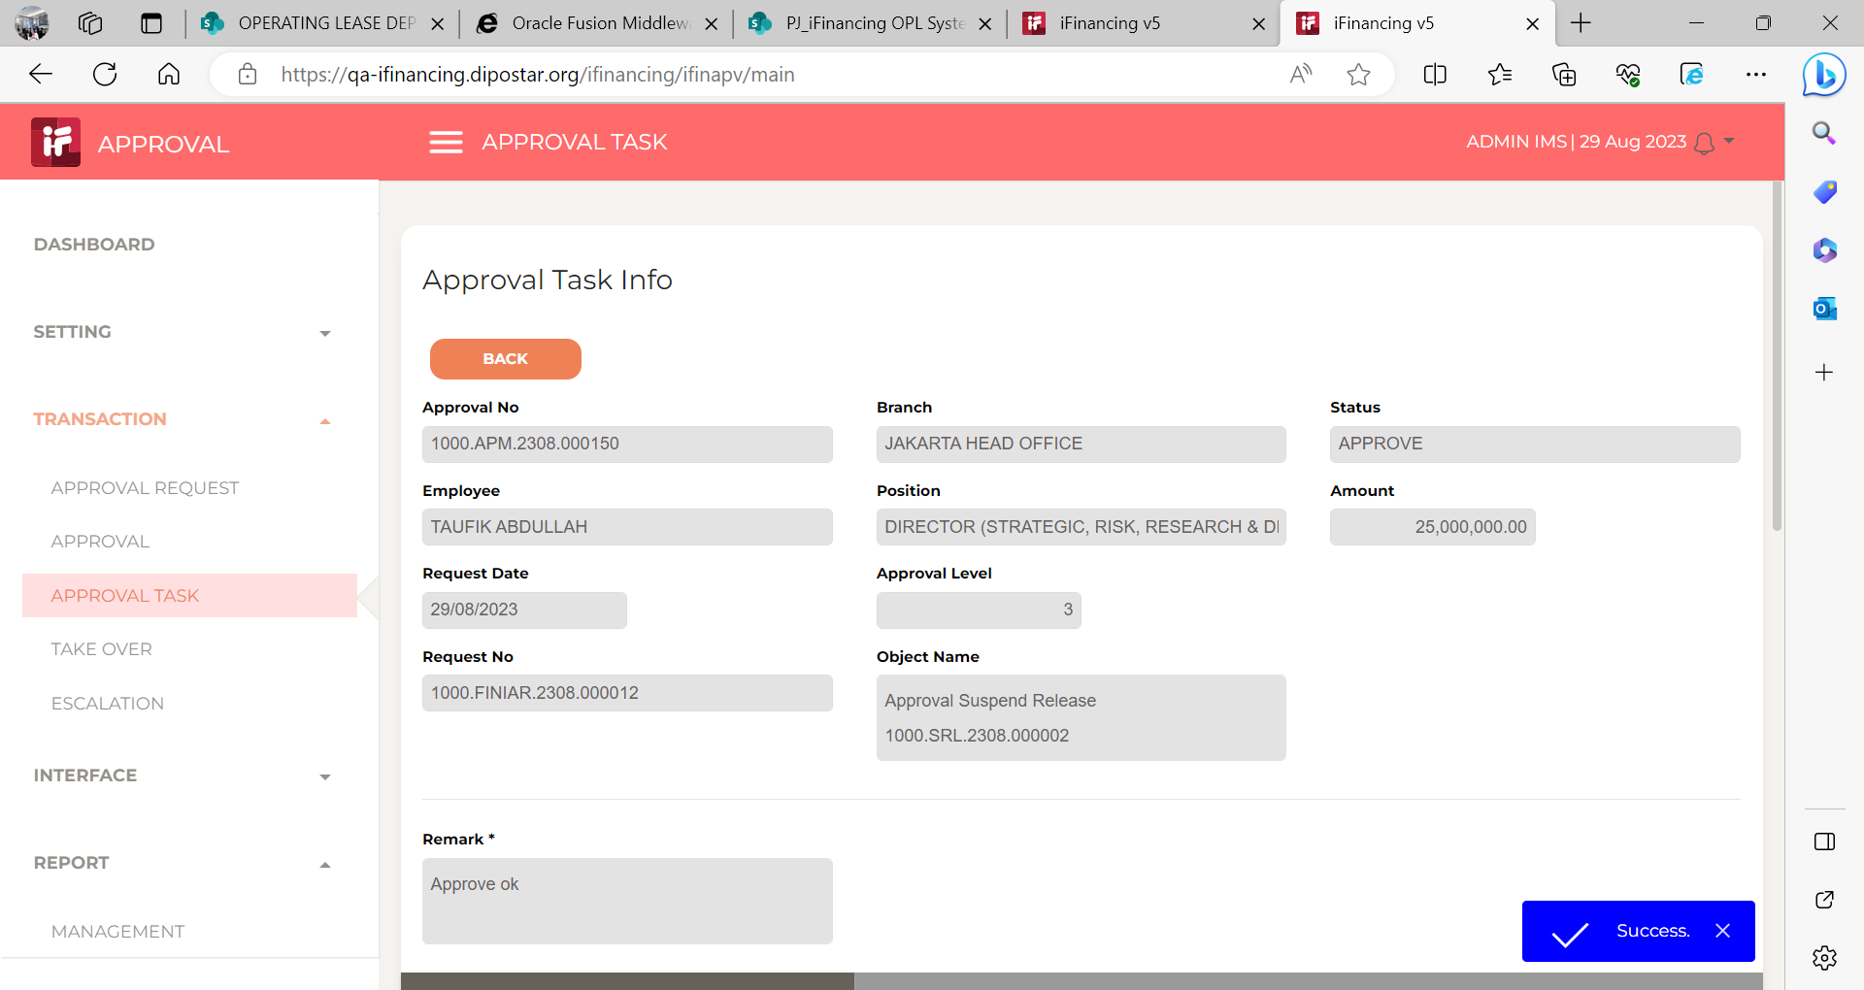
4

5

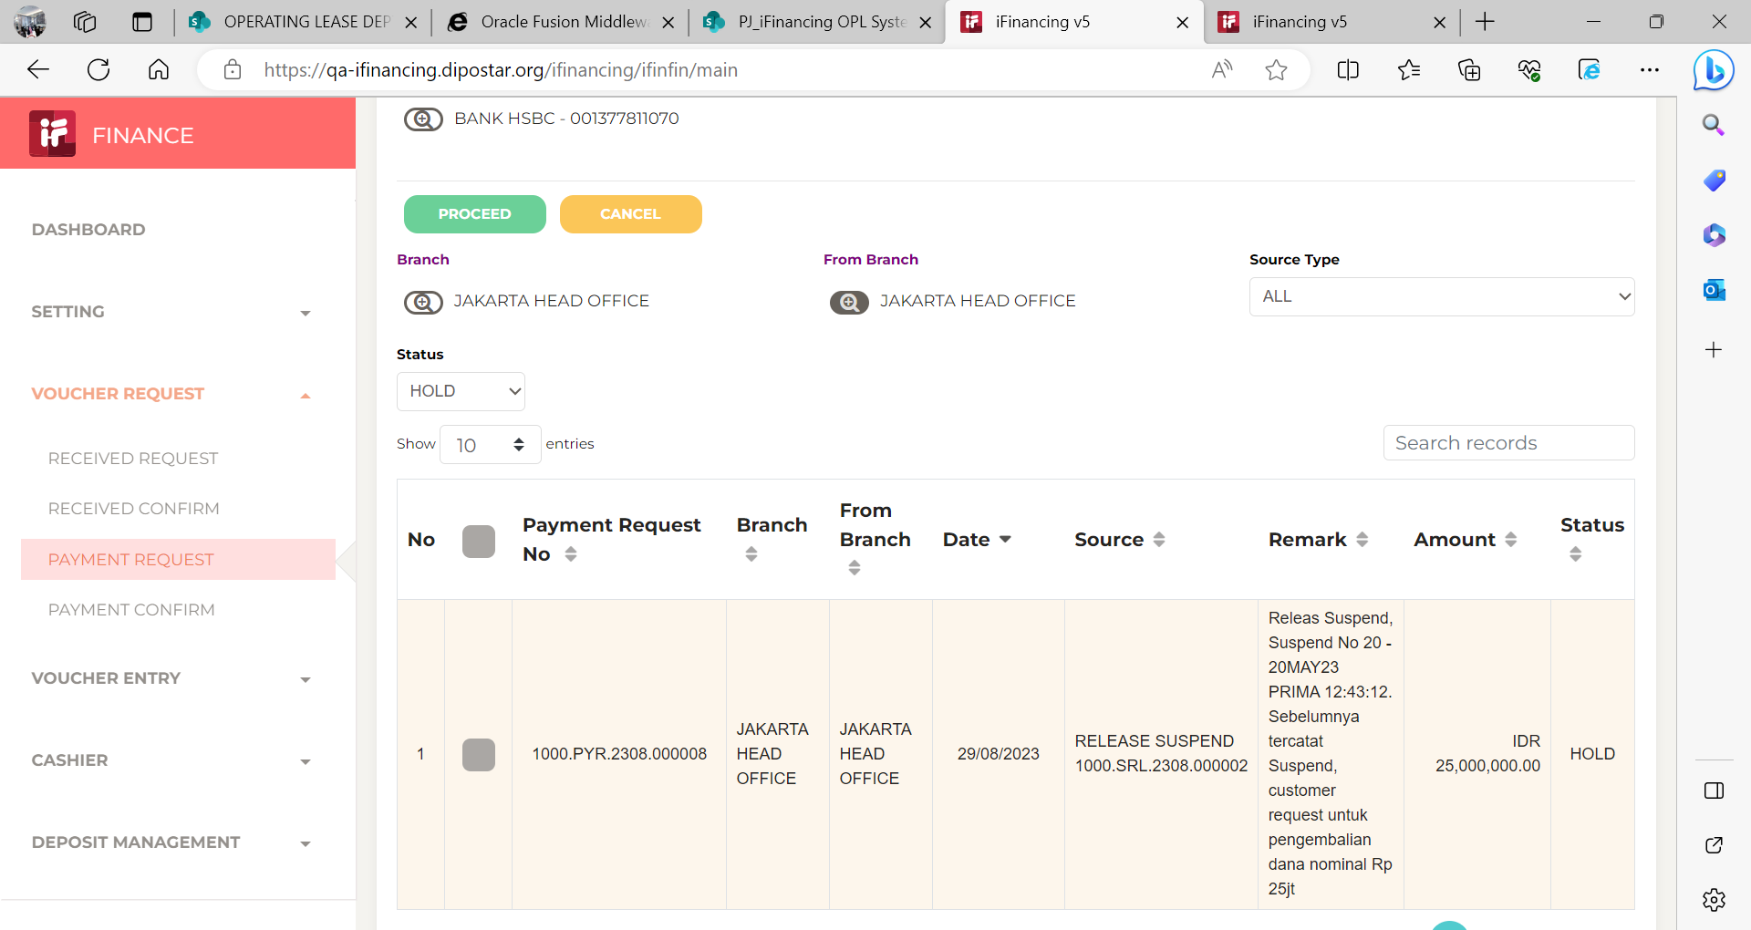
6

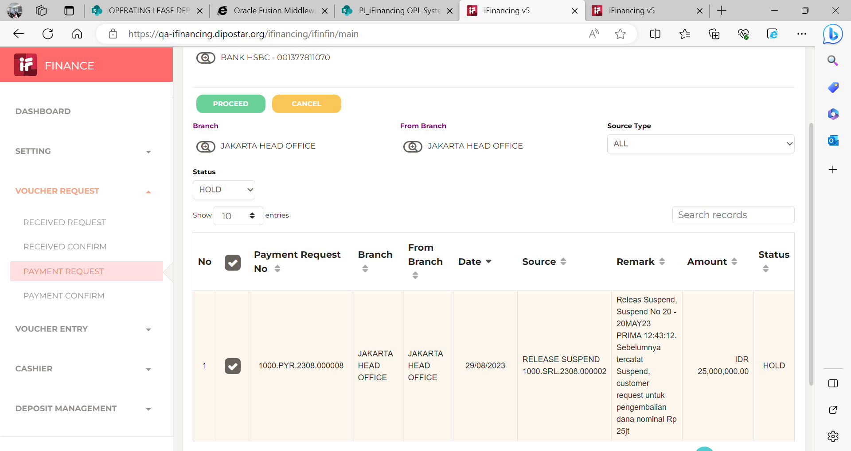
7

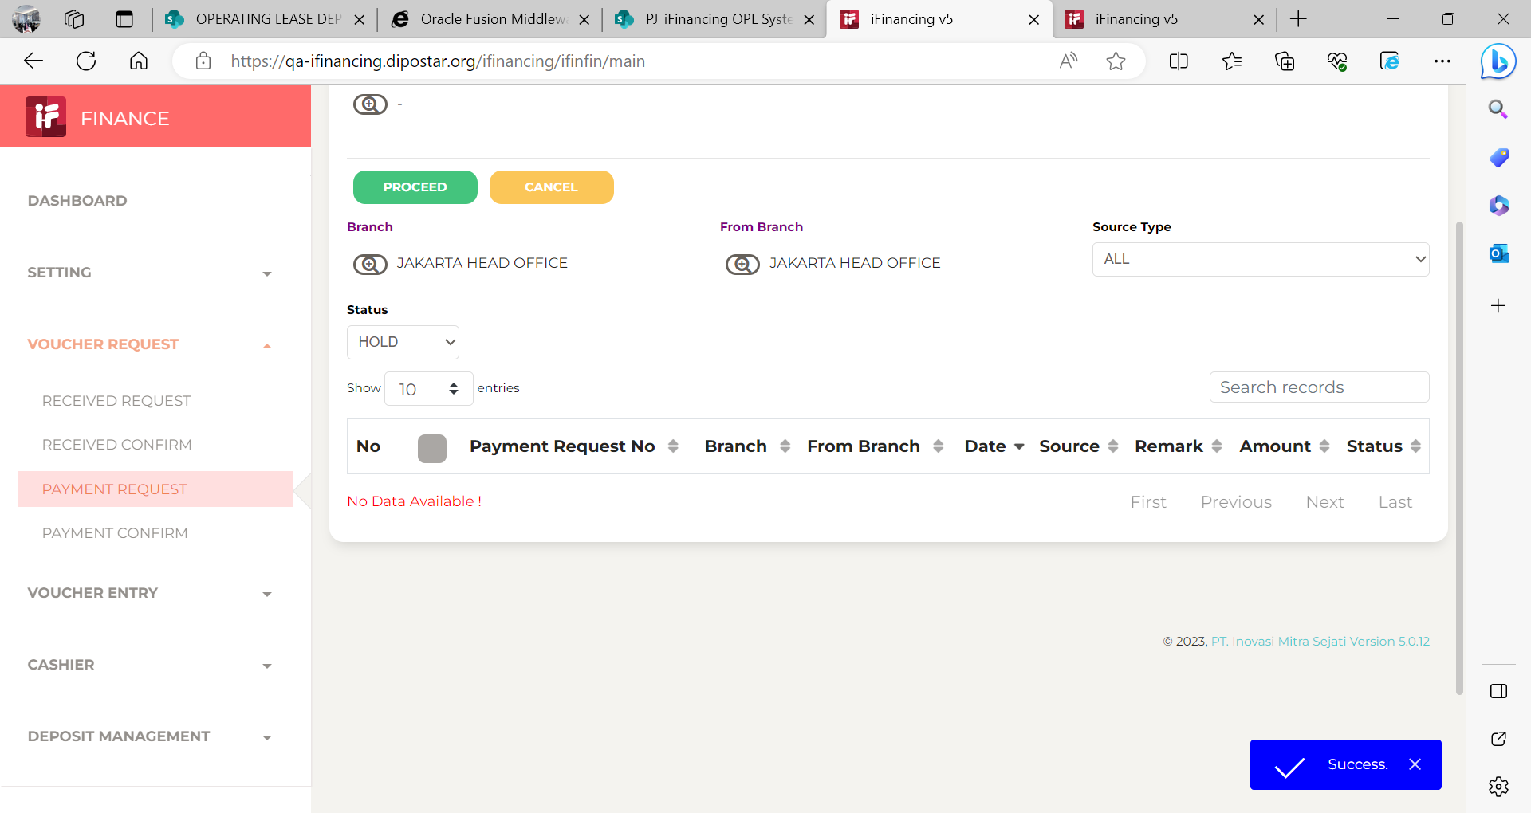

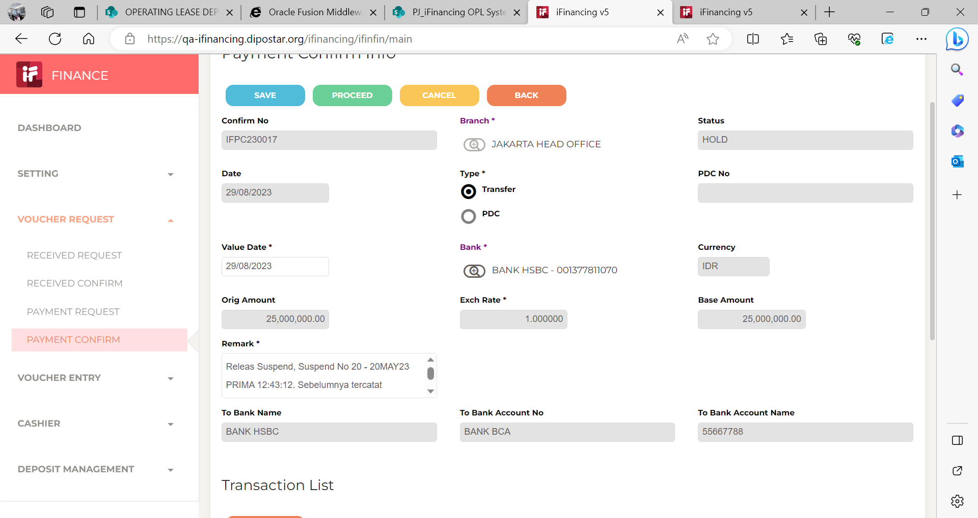
8

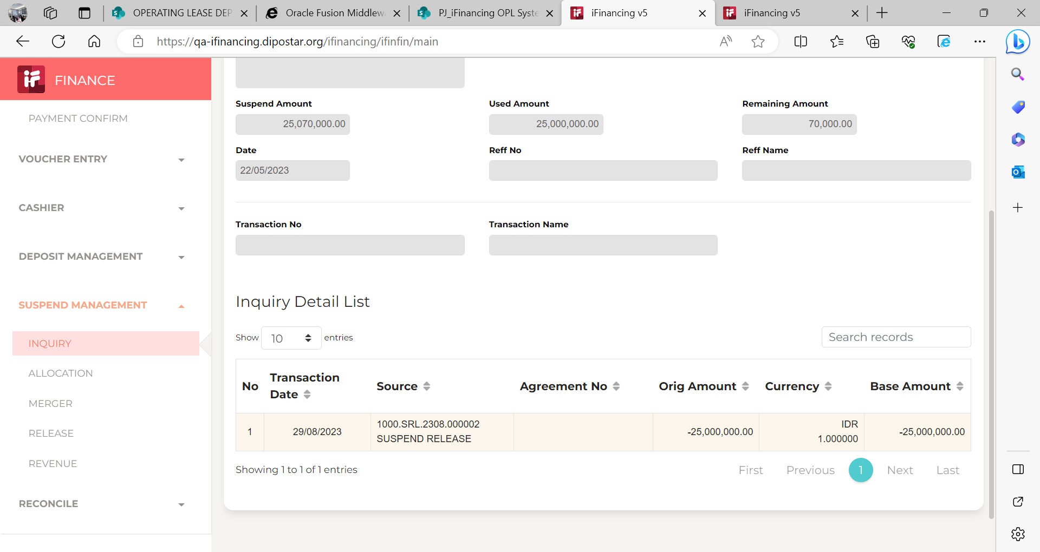
9
 |  |  | Note from user (Della) :
 |  |  | - | Ketika uang masuk suspend dan customer minta pengembalian dana dan pengajuan suspend-realease sudah dijalankan,
 |  |  |  | mohon dapat dibantu untuk ditambahkan kolom tanggal dana ditransfer ke customer oleh treasury.

10

11

13

14

15

16

17

18

19

20

21

22

36

37

38

39

41

43

44

45

46

